Hoja1
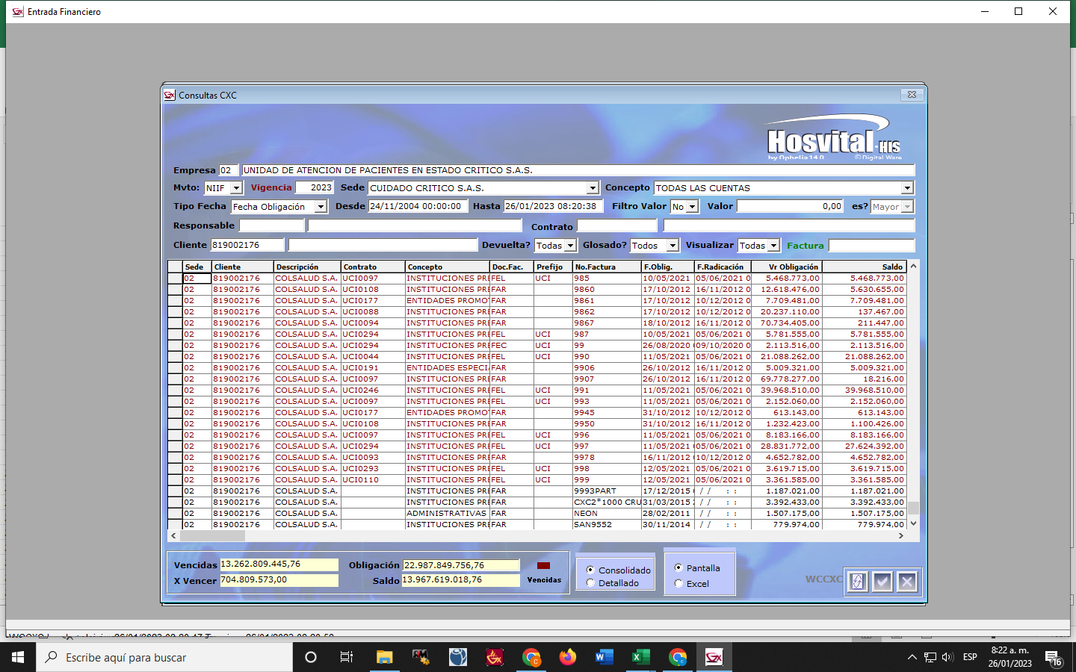
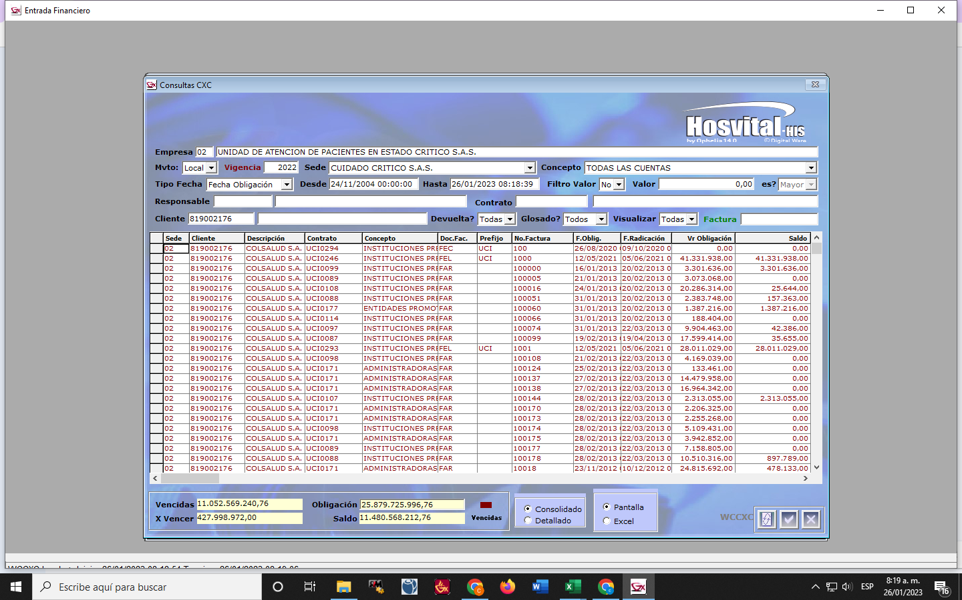

vig 2022 | 11,480,568,212.76
tralado 2023 | 13,967,619,018.76

